Taul1
SUOMEN SCHIPPERKEKERHO RY
VUODEN PENTU

Huom! Täytä ainoastaan vihreitä kenttiä

 | Koiran virallinen nimi:
 | Omistajan nimi:
 | Sähköposti:

 | PAIKKA & PVM | SIJOITUS PPEK/PEK |  | Voitetut | ROP/VSP |  | SIJOITUS RYP |  | SIJOITUS BIS |  | YHTEENSÄ
 |  | 1 - 4 + KP | pisteet | koirat | Tulos | pisteet | 1 - 4 | pisteet | 1 - 4 | pisteet
 | Esimerkkirivi 1 | PEK1 + KP | 4 | 2 | ROP | 4 | RYP1 | 4 | BIS3 | 2 | 16
 | Esimerkkirivi 2 | PPEK3 + KP | 3 | 0 |  |  |  |  |  |  | 3
1 |  |  |  |  |  |  |  |  |  |  | 0
2 |  |  |  |  |  |  |  |  |  |  | 0
3 |  |  |  |  |  |  |  |  |  |  | 0
4 |  |  |  |  |  |  |  |  |  |  | 0
5 |  |  |  |  |  |  |  |  |  |  | 0
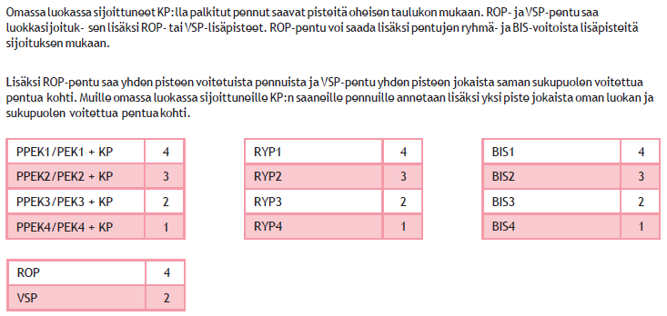
 |  |  |  |  |  |  |  |  |  |  | 0

